商品登録書
【商 品 登 録 書】

 | 区分 |  |  | 1 |  | 新規 |  |  |  |  |  |  |  |  |  |  |  |  |  |  |  |  | 提出者 |  |  | 松本 光 |  |  |  |  | 提出日 |  |  | 2016-04-19

 | JAN |  |  |  |  |  |  | メーカー名 |  |  |  |  | 商品名1 |  |  |  |  |  |  |  |  |  | 商品名2 |  |  |  |  |  |  |  | フレーバー |  | 容量 |  |  | 希望小売価格
 | 4571157256078 |  |  |  |  |  |  | オリヒロ |  |  |  |  | 発酵黒たまねぎ黒酢 |  |  |  |  |  |  |  |  |  | - |  |  |  |  |  |  |  | - |  | 90粒 |  |  | オープン

 | 商品画像 |  |  |  |  |  |  |  |  |  |  |  |  |  | 大分類CD |  |  |  | 大分類名 |  |  |  |  |  | 棚割CD |  |  | 棚割名 |  |  |  | 中分類CD |  |  | 中分類名
 | 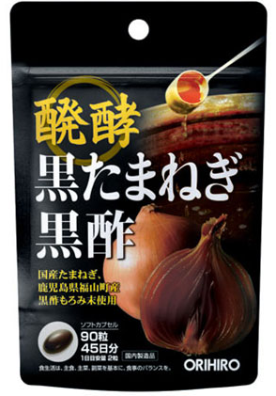 基本画像1枚 |  |  |  |  |  |  |  |  |  |  |  |  |  | 03 |  |  |  | 健康食品 |  |  |  |  |  | 05 |  |  | 茶・エキス剤 |  |  |  | 030502 |  |  | エキス剤

 |  |  |  |  |  |  |  |  |  |  |  |  |  |  | 確定商品CD |  |  |  |  |  |  |  |  |  | 030502 |  |  |  |  |  |  | 0003

 |  |  |  |  |  |  |  |  |  |  |  |  |  |  | 催事CD |  |  |  | クーポンCD |  |  |  |  |  |  |  |  |  | TOPICS CD |  |  |  | 中分類ランキングCD
 |  |  |  |  |  |  |  |  |  |  |  |  |  |  | - |  |  |  | - |  |  |  |  |  |  |  |  |  | - |  |  |  | -

 |  |  |  |  |  |  |  |  |  |  |  |  |  |  | 商品特徴
 |  |  |  |  |  |  |  |  |  |  |  |  |  |  | 本品は、日本産のたまねぎを熟成させた発酵黒たまねぎ末と、鹿児島県福山町産の黒酢の成分が凝縮された黒酢もろみ末を配合した製品です。日々の健康維持にお役立ていただけます。

 | 使用方法
 | 1日に2粒程度を目安に、水またはお湯とともにお召し上がりください。

 | 追加テキスト

 | 購入可能DS |  |  |  |  |  |  |  |  |  | 購入可能EC |  |  |  |  |  |  |  |  |  | お勧めシーズン |  |  |  | 関連リンク商品JAN
 | 1001 | 1002 | 1003 | 1004 | 1005 | 1006 | 1007 | 1008 | 1009 | 1010 | 5001 | 5002 | 5003 | 5004 | 5005 | 5006 | 5007 | 5008 | 5009 | 5010 | SP | SM | A | W | 商品1 |  |  |  |  | 商品2 |  |  |  |  | 商品3
 | - | - | - | - | - | - | - | - | - | - | - | - | - | - | - | - | - | - | - | - | 1 | 1 | 1 | 1 | - |  |  |  |  | - |  |  |  |  | -

 | 写真1 |  | 写真2 |  | 写真3 |  | 写真4 |  |  | 登録日 |  |  |  |  |  |  |  |  | 掲載開始日 |  |  |  |  |  |  |  | 修正日 |  |  |  |  |  | 掲載終了日
 | 1 |  | - |  | - |  | - |  |  | 2016-04-19 |  |  |  |  |  |  |  |  | 即日 |  |  |  |  |  |  |  | - |  |  |  |  |  | -

